상품제안서
송월 뉴컬러무지 30수150g +3WAY 샤워기 세트 | 상품코드: S46763

 |  |  |  |  |  |  | 02-713-8555 | www.synergygift.co.kr
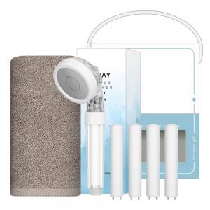

【상세/제작정보】 | <p><span style="font-size: 14pt;">※ 자수인쇄 기본 20자 기준</span></p><p><span style="font-size: 14pt;">&nbsp; (글자수,로고,난이도 등에 따라 추가비용 발생될 수 있습니다)</span>&nbsp;</p>

【인쇄/포장옵션】 | 실크, 자수 / 포장불가능

【공급단가】 | 수량 | 50~ | 100~ | 300~ | 1,000~ | 3,000~
*VAT별도 | 단가 | 11,700원 | 11,070원 | 10,530원 | 10,260원 | 10,080원

【상품 URL】 | https://www.synergygift.co.kr:443/src/goods_detail.php?gdno=46763

